设备采购明细
序号 | 设备名称 | 设备参数及要求 | 单位 | 数量 | 备注
1 | 火花直读光谱仪 1台 | 可分析基体：铁、铝、铜 铁基：C,Si,Mn,P,S,Cr,Ni,Mo,Al,Cu,Co,Ti,Nb,V,W,Pb,Mg,B,Sn,Zn,As,Bi,Zr,La,Ca,Ce,Sb,N,Fe 铝基： Si,Fe,Cu,Mn,Mg,Cr,Ni,Zn,Ti,Be,Bi,Ca,CdCe,Co,Ga,La,Pb,Sb,Sn,Sr,V,Zr,Pr,Nd,Sm,P,Al 铜基：Zn,Pb,Sn,P,Mn,Fe,Ni,Si,Mg,Cr,Te,As,Sb,Cd,Bi,Ag,Be,Co,Al,S,B,Ti,Se,Zr,Cu | 台 | 1
2 | 碳硫分析仪（光谱仪） 1台 | 适用于金属非金属固体材料中的碳、硫元素含量的测定。 碳：0.00001%～8.0% 硫：0.00001%～3.5% 减少样品称量可扩展碳硫量程 | 台 | 1 | 可观察金属粉末（铁屑）
3 | 显微维氏硬度计 | 主要用于测量0.2mm碳化钨涂层厚度，采用的试验力应为1KG以内 | 台 | 1
4 | 金相显微镜 | 放大倍数50X-1000X，选配可到2000x | 台 | 1 | 均为倒置设计，观察样本不限高度，MMAS-4C主要用于教学用途；
5 | 金相切割机 | (300-350)×2.0×32 mm，切割台尺寸：310×310 mm | 台 | 1
6 | 金相镶嵌机 | 试样压制规格：Φ25mm（可选配Φ30mm、Φ40mm） | 台 | 1 | 用于镶嵌金属样片，便于手工打磨
7 | 磨抛机 | 台式双盘，磨盘直径：230mm（选配200、250、300mm） | 台 | 1 | 用于金属样片的打磨抛光
8 | 金属拉伸试验机 1台 | 支持拉伸、压缩、弯曲，符合多种国际标准； | 台 | 1 | 尺寸：2690×1205×985，1500KG
9 | 3D打印机 | 成型体积：35.3×19.6×35 cm | 台 | 1 | 重量：58.9KG
10 | 三坐标测量仪 | 三坐标系统精度：（±28＋5L/1000）μm 扫描仪系统精度：（±50＋5L/1000）μm | 套 | 1 | 现场扫描10分钟可完成
11 | 线切割机 | 1、标准切削锥度：±6°/80mm（±15°、±30°、±45°可选） 2、精度≤0.02mm，符合GB7926-2005标准；（如配直线导轨，精度可达0.01mm） 3、表面粗糙度≤Ra2.5μm（单次切割），Ra1.5μm（多次切割）； 4、钼丝直径：0.1-0.2mm； 5、Max。切割速度≥120毫米^ 2 /分钟; 6、电压：三相380V（单相220V、三相220V或其他电压可定制），功率：1.5KW； | 台 | 1
13 | 感应加热设备 | 额定容量1.0KVA，额定电压380V，相数：2，额定电流26A，额定频率50-60HZ。 | 台 | 1
14 | 测试电机 | 二级能效，2000KW,4级,10KV，IP55,50HZ | 台 | 1
15 | 区域行车 | 额定起重量3吨，跨度5米，起升高度4.3米，其余按图纸要求 | 套 | 1
16 | 硬度计 | 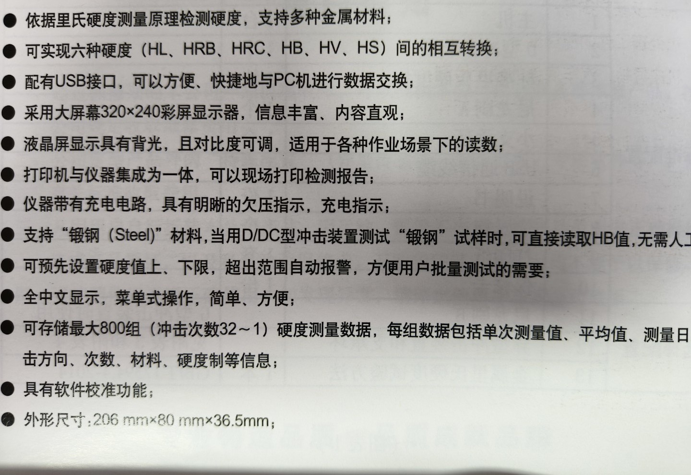 | 台 | 1
17 | 声级计 | 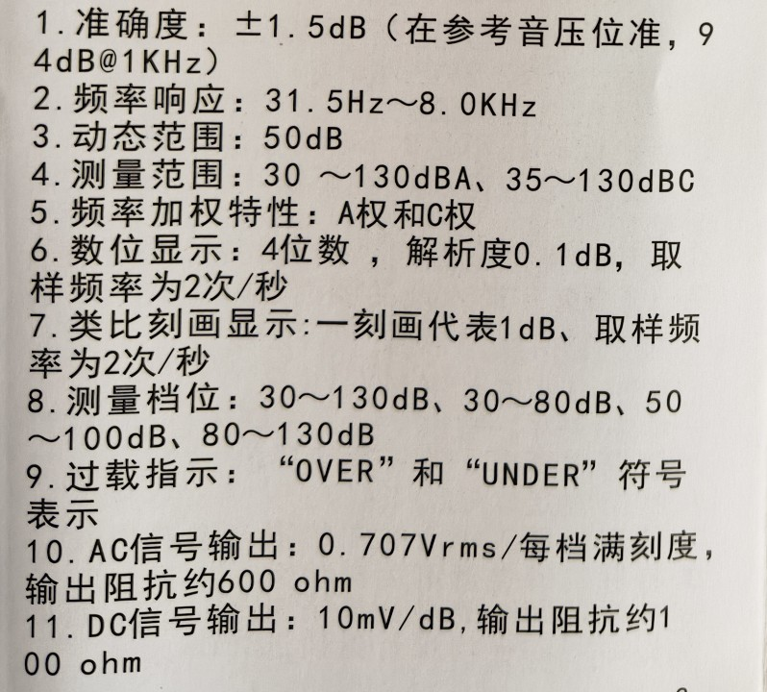 | 台 | 1
18 | 温度计 | 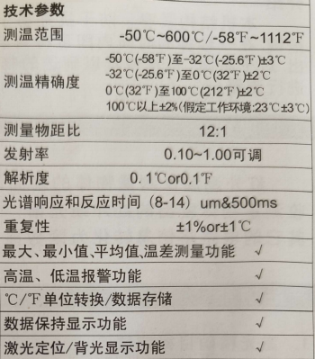 | 台 | 1
19 | 流量计 | 分体型，口径DN350,PN1.6MPA | 台 | 1
20 | 磨粒流抛光设备 | 针对泵叶轮流道抛光 | 台 | 1
21 | 升降机工作台 | 装配平台，长度2米，宽度1.5米，可升降2米 | 台 | 1
22 | 工装 | T型槽轨道，L=4800MM，材质：QT500-7 | 套 | 1
备注：以上设备要求质保两年。

